Sheet1
商品管理 | 订单管理 | 用户管理
商品分类 | 订单列表 | 权限管理
分类添加,展示，移动 | 订单号展示，查询，删除 | 添加用户权限
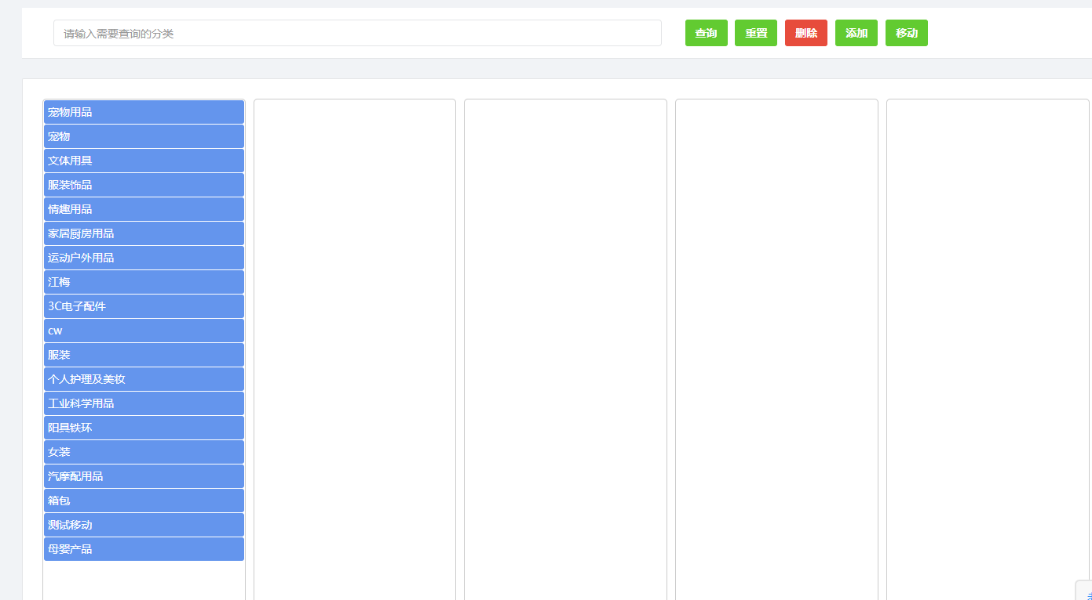
 | 操作 | 用户列表
 | 订单发送 | 添加用户权限
 | 订单打印
 | 订单集拼
 | 添加运单号
 | 订单导入 | 邮件管理
 | 导出邮政 | 发件箱
 | 导出集拼 | 收件箱
 | 导出商品 | 回复邮件
 | 导出预估 | 附件下载
 | 商品详情展示 | 客服邮箱
 | 基本信息展示 | 添加客服的邮箱
 | 订单信息查看
商品列表 | 订单发送
商品展示 | 状态备注
商品导入 | 订单打印
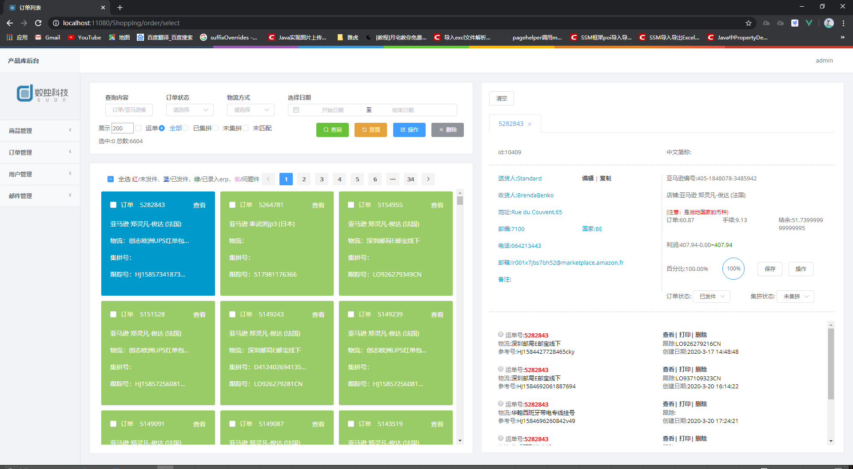
商品导出
图片转换
商品详情
商品编辑
商品翻译
变体添加
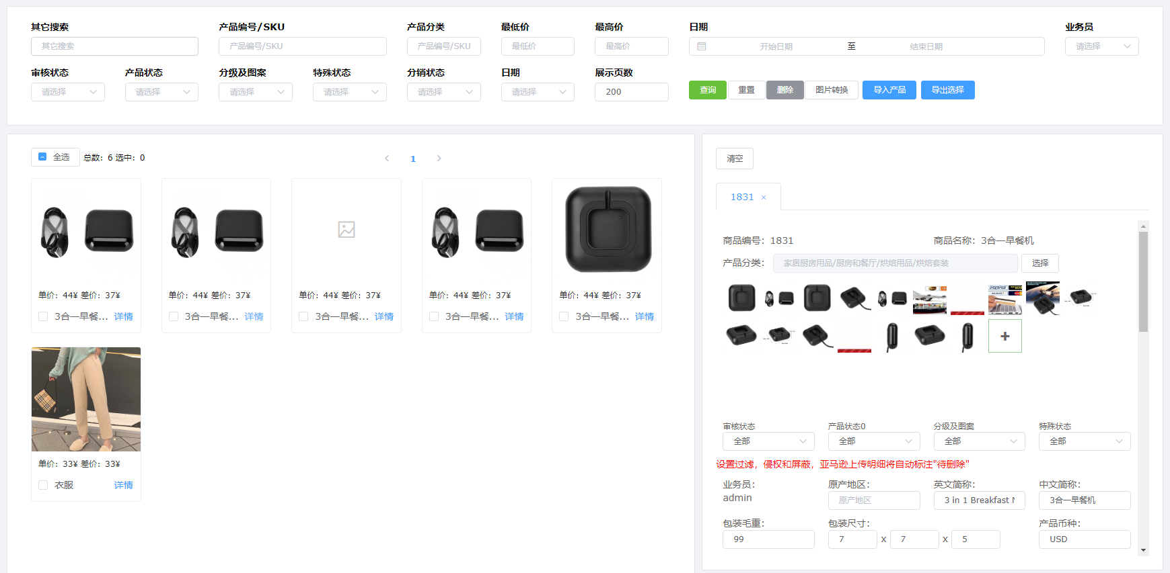

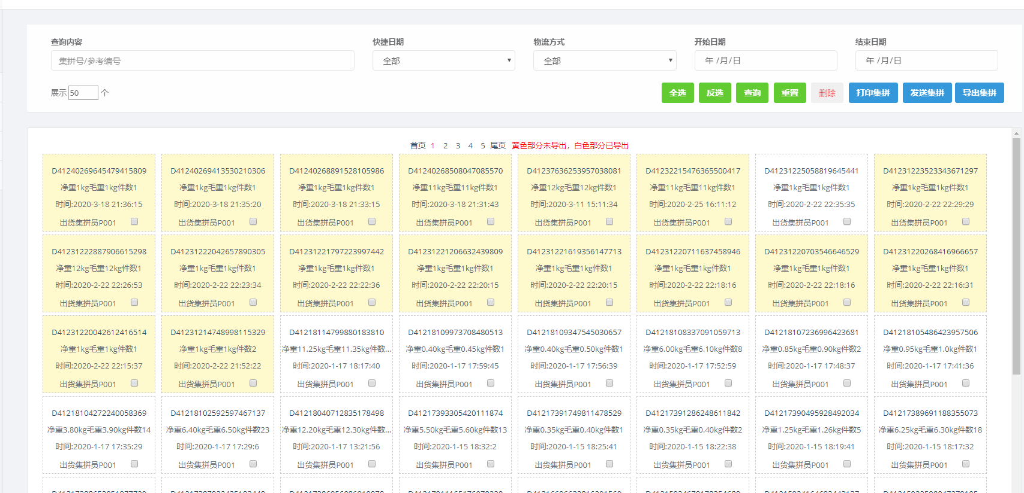
 | 集拼列表
 | 打印集拼
 | 导出集拼
 | 发送集拼

 | 运费预览
 | 导入运费
 | 导出运费
 | 运费对比
 | 查看跟踪
 | 查询义达跟踪号
 | 渠道更改
 | 基本展示
 | 添加渠道号和渠道编码
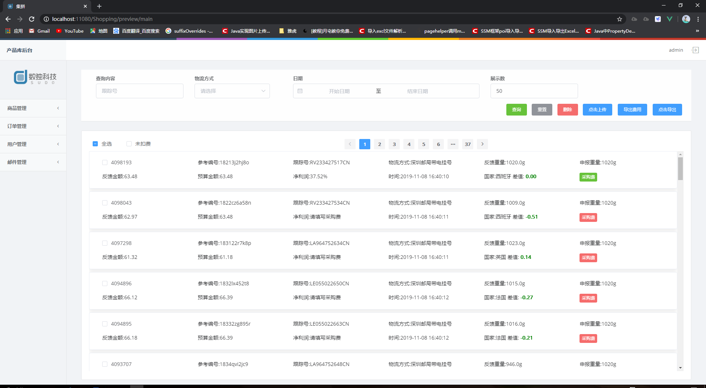
 | 国家更改
 | 添加国家二字码和国家名称
 | 基本展示

